新品
型号 | GBM 50-2 | BT 170 | GSR 12V-35 双电 | GSR 12V-35 裸机 | GDS 18V-1050 +ProCORE 8.0Ah | GDS 18V-1050 KIT(2*5.0AH) | 12V/2.0Ah电池 | GTB 650 | GWS 24-180 | GWS 24-230 | GWS 24-180 JZ | GWS 24-230 JZ | GST 90 BE | GTS 254 | GTS 18V-216 | GCM 216 | GDC 140 | GWX 9-125 | GWX 180-Li
中文名称 | 磁座钻 |  | 锂电充电式电钻/起子机 | 锂电充电式电钻/起子机 | 充电式冲击扳手机 | 充电式冲击扳手机 | 电池充电器 | 电动起子机 | 大角磨 | 大角磨 | 大角磨 | 大角磨 | 曲线锯 | 台锯 | 充电式台锯 | 斜切锯 | 云石机 | 小角磨（快速换盘片） | 充电式角磨（快速换盘片）
订货编号 | 06011B4080 | 0601091300 | 06019H8082 | 06019H8080 | 06019J8580 | 06019J8582 | 1600A00F6X | 06014A2080 | 06018C2080 | 06018C3080 | 06018C2380 | 06018C3380 | 060158F080 | 0601B45080 | 0601B440K0 | 0601B33080 | 06013A4080 | 06017B2080 | 06019H9180
图标 |  |  | 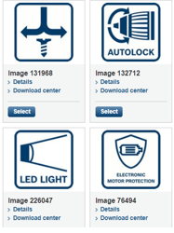 2档齿轮箱，无级调速 |  | 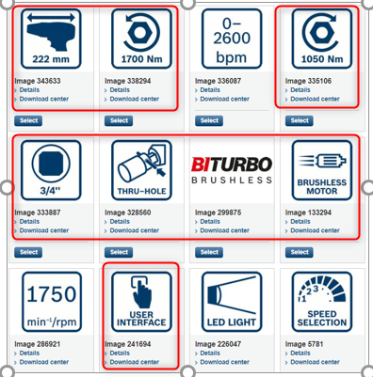 |  |  | 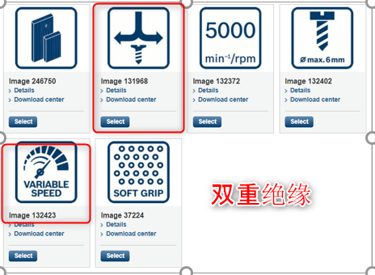 |  |  |  |  | 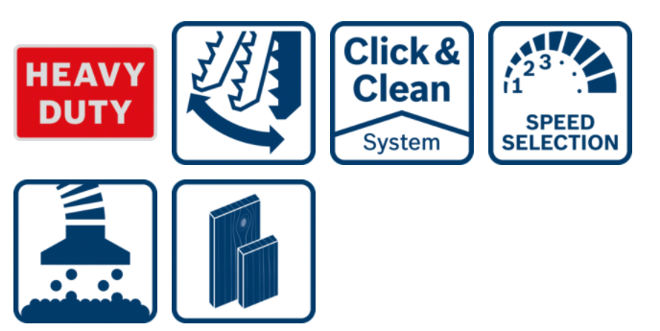 | 断电重启保护 | BITURBO/软起动/吸尘设计/断电重启保护
包装清单 |  | 配合使用的产品： GOL 32 D 水准仪 GRL 350 HV 激光扫平仪 | 2 x 电池 1 x 充电器 1 x L-BOXX工具箱 |  | 1 x PROCO电池 1 x 充电器 1 x L-BOXX工具箱 |  |  | 1x批头 | 1 x 减震辅助手柄 1 x 防护罩 1 x 法兰片 1 x 夹紧螺母 1 x 扳手 | 1 x 减震辅助手柄 1 x 防护罩 1 x 法兰片 1 x 夹紧螺母 1 x 扳手 | 1 x 减震辅助手柄 1 x 防护罩 1 x 法兰片 1 x 夹紧螺母 1 x 扳手 | 1 x 减震辅助手柄 1 x 防护罩 1 x 法兰片 1 x 夹紧螺母 1 x 扳手 | 1 x 除尘装置套装 1 x 碎片防护罩 1 x 六角扳手 锯条 (木工) 5 x T 144 D | 1x金属支架 1x木工锯片 | 1 x 木工锯片 1 x 推棍 不包括电池和充电器 | 1 x 内六角扳手 1 x 夹钳 | 1 x 环形扳手 1 x 内六角扳手 | 1 x 辅助把手 1 x 防护罩 随机不包括磨切片 | 1 x 防护罩 1 x 辅助手柄 1 x 夹紧螺母 不包括电池和充电器
具体参数 | 输入功率 1200瓦 空载速率 第一档 50-255转/分钟 第二档 100-510转/分钟 最大钻孔行程 165毫米 最大钻孔直径 空心钻头 50毫米 螺旋钻头 23毫米 丝锥 M16 磁力 14000牛 重量 14.7公斤 | 工作高度：107---165厘米 三脚架接口： 5/8" 重量： 5.5 KG 订货编号：'0601091300 | 最大钻孔直径 木材32毫米 钢材10毫米 最大螺钉直径 8毫米 最大夹头直径 10毫米 空载速率 0-460/1750 转/分钟 最大扭矩（硬扭/软扭）35/20牛顿米 电池容量 12V/3.0安时 充电器 GAL 12V-40 重量（含电池） 0.92公斤 订货编号（双电版） 06019H8082 （裸机版） 06019H8080 |  | 工具夹头 ¾英寸带穿孔 螺栓直径 M10~M24 空载速率 0~800/1200/1750 转/分钟 冲击率 0~1600/2400/2600 次/分钟 最大拧紧扭矩 1050牛顿米 最大拧松扭矩 1700牛顿米 重量 2.9公斤 订货编号 06019J8582(2x5.0Ah, GAL 18V-40 充电器, L-Boxx装) 06019J8580(1xPROCORE18V 8.0Ah, GAL1880CV 充电器, L-Boxx装) |  |  | 输入功率 650瓦 空载速率 0~5000转/分钟 最大扭矩 12牛顿米 最大螺丝直径 6毫米 重量（不含电线） 1.4公斤 订货编号 06014A2080 | 输入功率 2400瓦 主轴直径 M14 磨/切片直径 180毫米 空载速率 8500转/分钟 重量 5.7公斤 订货编号 06018C2080 | 输入功率 2400瓦 主轴直径 M14 磨/切片直径 230毫米 空载速率 6500转/分钟 重量 5.9公斤 订货编号 06018C3080 | 输入功率 2400瓦 主轴直径 M14 磨/切片直径 180毫米 空载速率 8500转/分钟 重量 5.8公斤 订货编号 06018C2380 | 输入功率 2400瓦 主轴直径 M14 磨/切片直径 230毫米 空载速率 6500转/分钟 重量 6.0公斤 订货编号 06018C3380 | 输入功率 650瓦 切割深度 木材 90毫米 钢铁 10毫米 铝材 20毫米 空载冲数 3100次/分钟 冲程 26毫米 最大切割角度 +/- 45度 重量 2.6公斤 订货编号060158F080 | 输入功率 1800瓦 锯片直径 254毫米 空载速率 4300次/分钟 斜边角度(45°/0°) 55/80毫米 台面延伸长度 265毫米 最大切割能力/宽度 545 毫米 台面尺寸 555x555毫米 重量(含支架) 24.4公斤 订货编号 0601B45080 | 电压 18伏 锯片直径 216毫米 空载速率 4500转/分钟 孔直径 30毫米 刀片厚度 2.0/1.4毫米 最大切割深度 70毫米 最大切割能力 635毫米 尺寸 658x332x553毫米 软起动/断电重启保护/吸尘设计 有 重量(含电池) 21.5公斤 产品编号 0601B440K0 | 输入功率 1300瓦 锯片尺寸 216毫米 空载速率 4800次/分钟 最大底盘转角(左/右) 45°/0° 最大斜切角(左/右) 47°/47° 0°转角/0°斜切 60x123毫米 45°转角/0°斜切 43x123毫米 0°转角/45°斜切 60x80毫米 45°转角/45°斜切(左) 43x80毫米 45°转角/45°斜切(右) 35x80毫米 激光类型 红色 切割精度 ±0.3° 尺寸(不含工作台) 500x455x325毫米 重量 10.1公斤 产品编号 0601B33080 | 输入功率 1400瓦 空载速率 13200转/分钟 盘片直径 115毫米 最大切割深度 35毫米 重量 2.9公斤 产品编号 06013A4080 | 输入功率 900瓦 主轴直径 M14 磨/切片直径 125毫米 空载速率 11000转/分钟 重量 2.0公斤 订货编号 06017B2080 | 空载速率 11000转/分钟 磨/切片直径 125毫米 主轴直径 M14 重量(不含电池) 1.4公斤 订货编号 06019H9180

